Folha1
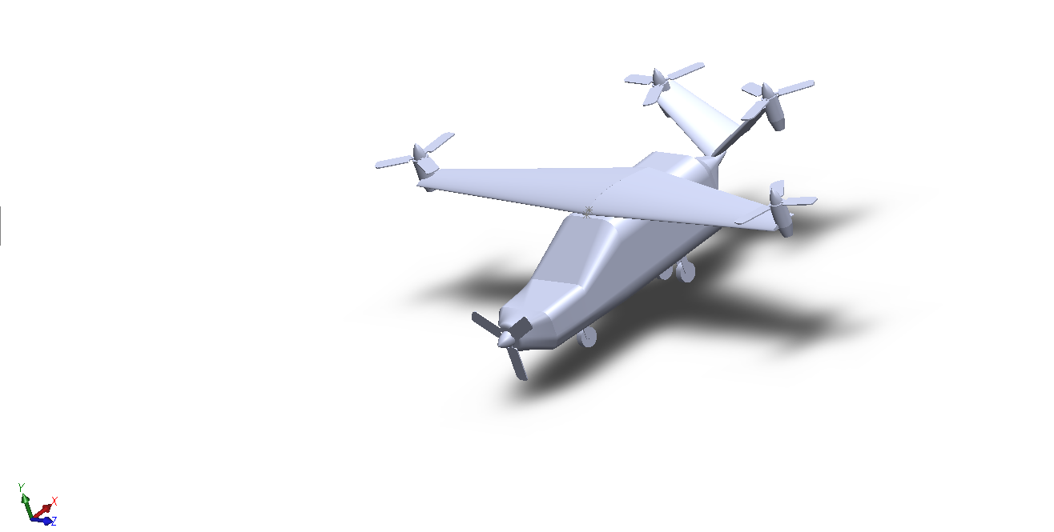
Origem |  | Asa e | corrigida |  | Asa d | corrigida |  | Cauda d | corrigida |  | Cauda e | corrigida
1009.68 |  | 1844.66 | 834.98 |  | 1844.83 | 835.15 |  | 5785.74 | 4776.06 |  | 5786.01 | 4776.33
6321.55 |  | 6366.01 | 44.46 |  | 6365.9 | 44.35 |  | 6031.06 | -290.49 |  | 6031.06 | -290.49
7372.82 |  | 9529.07 | 2156.25 |  | 5213.58 | -2159.24 |  | 6626.04 | -746.78 |  | 8119.58 | 746.76

Rotor asa d | corrigida |  | Rotor asa e | corrigida |  | Rotor cauda d |  |  | Rotor cauda e
1710.99 | 701.31 |  | 1710.99 | 701.31 |  | 5974.32 | 4964.64 |  | 5974.32 | 4964.64
6485.84 | 164.29 |  | 6485.84 | 164.29 |  | 6553.33 | 231.78 |  | 6553.33 | 231.78
1172.82 | -6200 |  | 13572.82 | 6200 |  | 5481.25 | -1891.57 |  | 9264.38 | 1891.56
Motor eletrico |  |  | Motor |  |  | Motor |  |  | Motor
1710.99 | 701.31 |  | 1710.99 | 701.31 |  |  | 4964.64 |  |  | 4964.64
6894.12 | 572.57 |  | 6894.12 | 572.57 | 408.28 |  | 640.06 |  |  | 640.06
1172.82 | -6200 |  | 13572.82 | 6200 |  |  | -1891.57 |  |  | 1891.56

Propeller
-2512.11 | -3521.79
4891.13 | -1430.42
7372.82 | 0

